Лист1
Невысокосный
 | а) | T | 92 | б) | T | 152
 |  | t365 | 0.25205479452 |  | t365 | 0.41643835616
 |  | t360 | 0.25555555556 |  | t360 | 0.42222222222
Высокосный
 |  | T | 93
 |  | t366 | 0.25409836066 |  | T | 152
 |  | t360 | 0.25833333333 |  | t366 | 0.41530054645
 |  |  |  |  | t360 | 0.42222222222

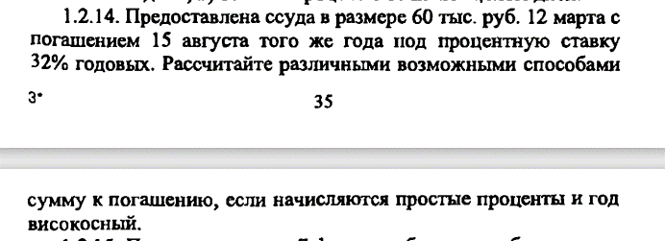

 | r | 0.35
 | S(0) | 60000
 | T | 156
 | S(T)=S(0)(1+rT)
С точным числом дней
 | S(T)= | 68950.819672
С приближенным числом дней
 | S(T)= | 69100
По 360/360
 | T | 153
 | S(T) | 68925

 | r | 0.26
 | S(0) | 150000
 | T | 305
По 365/365
 | S(T) | 182589.0411
По 365/360
 | S(T) | 183041.66667
По 360/360
 | T | 300
 | S(T) | 182500

